MR2024_ajourført 15 jan. 2025
UDVALG HERNING SOGNS MENIGHEDSRÅD 2024 - 2028
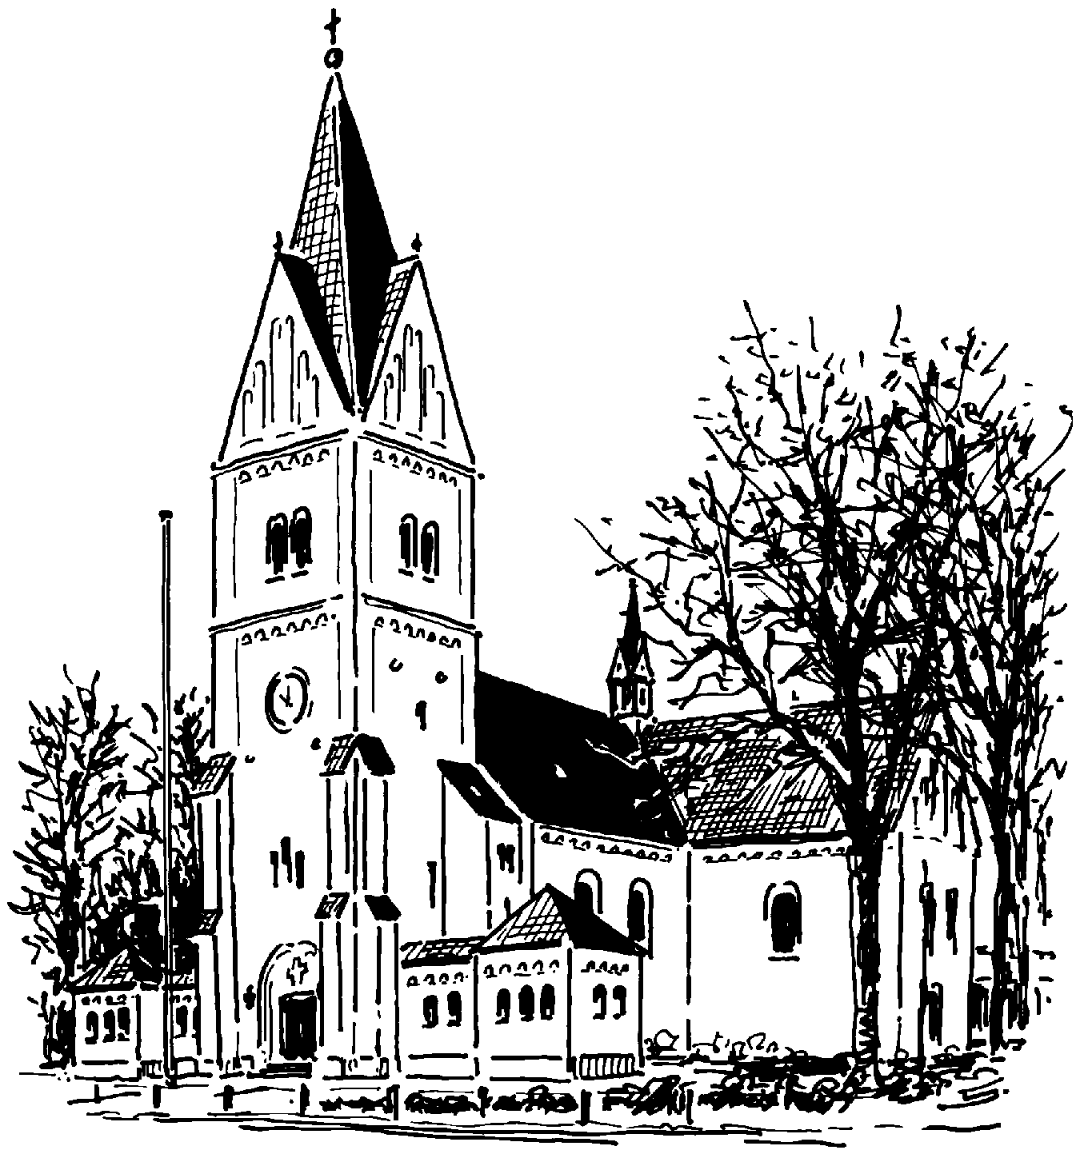 | Niels Kristian Kvistgaard | Elin Høyer Hansen | Else Marie Jensen | Lone Skytte Clausen | Knud Melgård | Kim Laugesen | Janni Rasmussen | Mikael Houe | Marianne Kring | Hans Jørgen Hedegaard | Arne Nørgaard | Jens Moesgård Nielsen | Bo Knudsen | Poul Kristensen | Jesper Thimsen | Severin Korsgaard | Frauke Melsdgaard | Villy Stampe | Janne Garder | Aksel Fyhn | Jette Sørensen | Helen Andersen | Karens Bunk | Daniel Laugesen | Søren Aaby | Henrik Andersen | Torben Sørensen | Sidsel Jørgensen | Svend Erik Søgaard
1 FORMAND | x
2 NÆSTFORMAND |  | x
3 KONTAKTPERSON + supp |  |  | x |  | (x)
4 KIRKEVÆRGE |  |  |  |  |  |  |  |  |  | x
5 KASSERER |  |  |  |  |  | x
6 SEKRETÆR |  |  |  | x
7 FORRETNINGSUDVALG | x | x | x | x |  | x |  |  |  | x
8 UNDERSKR. BER. PROKURA | x |  |  |  |  | x
9 VALGBESTYRELSE |  |  |  |  |  | x | x | x
10 KIRKEUDVALG |  |  |  | x | x | x |  | x |  |  |  |  | x
11 PROVSTIETS SAMARB. UDV. (hvilende)
12 KIRKEGÅRDSBESTYRELSE |  |  |  |  | x |  |  |  |  |  | x
13 AKTIVITETSUDVALG |  | x |  |  | x | x |  | x | x |  |  | x | x
14 KIRKELEGATUDVALG
15 PRÆSTEGÅRDSUDVALG |  |  |  |  |  | x |  |  |  | x
16 BYGNINGSKYNDIG
17 KOR- OG MUSIKUDVALG |  |  | x | x |  |  | x | x |  |  |  |  |  |  | x | x
18 ARBEJDSMILJØORGANISATION - AMO |  |  | x |  |  |  |  |  |  |  |  |  |  |  |  |  |  |  |  |  | x
19 UDVALG VEDR. GØDSTRUP |  |  | x |  |  |  |  |  |  |  |  | x |  |  | x
20 MENIGHEDSPL. INDS. JULEUDD. HØSTOFFER | x | x |  |  |  |  |  |  |  |  |  |  | x | x
21 UDVALG FOR DIAKONI (sættes i bero)
22 KIRKEHØJSKOLEN |  |  |  | x |  |  |  |  |  |  |  | x |  |  |  |  |  |  |  |  |  |  |  |  |  |  |  | x | x
23 PENSIONISTGUDSTJ. NØRREGADE 30 |  |  |  |  |  |  |  |  |  |  |  |  |  |  |  |  |  |  | x |  |  | x
Plads til et nyt udvalg
25 KIRKENS MISSIONSPROJEKT (hvilende)
26 KIRKEBLADSUDVALG |  |  |  |  |  |  |  | x | x |  |  | x | x
27 KIRKEKAFFE EFTER HØJMESSE |  |  |  |  |  |  |  |  |  |  |  |  |  |  |  |  |  |  |  |  |  |  | x
28 Plads til nyt udvalg
29 HERNING PROVSTIKOMITÉ FOLKEKIRKELIG MISS.
30 WEBMASTER |  |  |  |  |  |  |  |  |  |  |  |  |  |  |  |  | x
31 REPRÆSENTANTER TIL BØRNEHUSET LINDELY |  | x |  |  |  |  | x |  |  |  |  |  |  |  |  |  |  |  |  |  |  |  |  | x
32 REPRÆSENTANT TIL FDF (Hvilende)
33 Plads til nyt udvalg
34 STUDIETURS- OG FESTUDVALG |  | x |  |  |  |  | x |  | x
35 KORDEGN-TJENESTEN | x | x |  | x |  |  |  |  |  | x |  |  |  |  |  |  |  |  |  |  |  |  | x | x | x | x | x
36 KUNSTUDVALG (Skal nedsættes i løbet af 2025) |  |  |  |  |  |  |  |  |  |  |  |  | x
37 KONTAKT TIL SKÆRMUDVALG |  |  |  | x
38 KIRKENS SOCIALE ARBEJDE |  |  |  |  |  |  |  |  |  |  |  |  |  |  |  |  |  |  |  |  |  |  | x
39 Undersøge en model for dåbsoplæring |  |  |  |  |  |  |  |  | x |  | x |  | x

